NECESIDAD
REGIONAL DISTRITO CAPITAL
CENTRO DE TECNOLOGÍAS PARA LA CONSTRUCCCIÓN Y LA MADERA CENTRO DE TECNOLOGÍAS DEL TRANSPORTE
OBJETO: Contratar el servicio de compra de elementos de emergencia para el Centro de Tecnologías para la Construcción y la Madera, sede adscrita La Casa La Merced y el Centro de Tecnologías del Transporte adscritos al Complejo Cazucá
ITEM | DESCRIPCIÓN | REGISTRO FOTOGRÁFICO | UNIDAD DE MEDIDA | CANTIDAD | VR UNITARIO | VR IVA | VR UNITARIO + IVA | VR TOTAL

1 | Bomba extractora de aceite con manivela y tubo de acero. |  | UNIDAD | 4 | $ 1,090,741 | , | $ 267,973 | $ 1,071,892
2 | Botiquin Tipo B Primeros Auxilios Resolución 705 De 2007. Incluye elementos. | 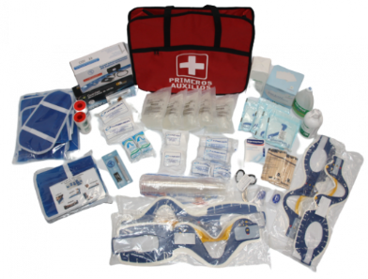 | UNIDAD | 5 | $ 1,090,741 | , | $ 1,090,741 | $ 5,453,705
3 | Pila cuadrada de 9 voltios para detector de humo, alarma de incendio. |  | UNIDAD | 24 | $ 18,237 | $ 1,013 | $ 19,250 | $ 462,000
4 | Sistema de alarma de emergencia con batería S.A.E. 3 (INDUSTRIAL) Módulo sonoro expandible que emite sonidos y mensajes de emergencia. Posee dos cornetas con una potencia de 40W y 20 mensajes preestablecidos. Puede adicionar los módulos de alarma que sean necesarios para cubrir las zonas deseadas. Incluye luz rotatoria de emergencia y batería de respaldo interna. Diseñada para personas con discapacidad visual y auditiva. Incluye un mando de activación industrial con batería que permite activar el sistema de alarma de emergencia. Posee un botón de alta resistencia así como una tapa protectora que evita activaciones accidentales. Deberá tener un alcance de 20 a 40 mts de distancia (según obstáculos). Incluye lámina de señalización. | 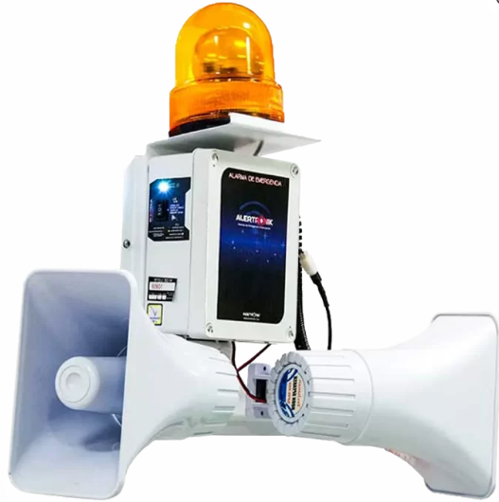 | UNIDAD | 7 | $ 278,638 | $ 15,480 | $ 294,118 | $ 2,058,826
5 | Insumos para botiquín tipo B: Gasas limpias paquete x 100 Apósito ó compresas no estériles Esparadrapo de tela rollo 4" Bajalenguas paquete por 20 unidades Venda elástica 2 x 5 yardas Venda elástica 3 x 5 yardas Venda elástica 5 x 5 yardas Jabón quirúrgico gluconato de clorhexidina 4% - 120 ml Solución salina 250 cc Guantes de látex para examen Termómetro digital Alcohol antiséptico frasco por 275 ml Tijera tipo trauma Linterna led recargable Caja de curas impermeables por 100 unidades | N.A. | UNIDAD | 5 | $ 356,037 | $ 19,780 | $ 375,817 | $ 1,879,085
6 | Radio walkie talkie - talkabout No debe requerir licencia ni registro. Con protección IP54, resistente a la intemperie y a la lluvia, hasta 12 horas de autonomía con baterías recargables NiMH o hasta 28 horas con baterías AA. El cable «Y» de micro-USB debe permitir cargar dos radios simultáneamente. Además, debe ofrecer 22 canales y 121 códigos de privacidad, alerta de batería baja, PTT potenciado y comunicación manos libres iVOX para mayor comodidad. |  | UNIDAD | 13 | $ 736,666 | $ 40,926 | $ 777,592 | $ 10,108,696
7 | Extintor de baterías de litio, certificación UL (Underwriters laboratorios) - AVD6L, cilindro en acero inoxidable 1A. válvula de latón con asas de acero inoxidable 100%. Capacidad de 6 litros y con recarga vigente mínima de 10 meses. |  | UNIDAD | 2 | $ 6,718,266 | $ 373,237 | $ 7,091,503 | $ 14,183,006
8 | Luminaria LED de emergencia con botón de prueba e indicador de carga. Carcasa termoplástica, con cabezales cuadrados ajustables. Tipo de distribución: ángulo cerrado dirigible. Tipo de montaje: sobreponer. Tiempo de recarga: 24 horas. Conjunto óptico optimizado, para mejorar la distribución de la luz. |  | UNIDAD | 10 | $ 102,167 | $ 5,676 | $ 107,843 | $ 1,078,430
9 | Luminaria led emergencia aviso salida rectangular verde 1.8W 110-130V. Aviso LED para señalización de emergencia para montaje en techo con diseño moderno y robusto Con batería integrada para brindar 300 minutos de autonomía. Diseño compacto basado en módulos LED SMD Chasis de color gris Batería recargable y botón de prueba Indicador de estado de batería | 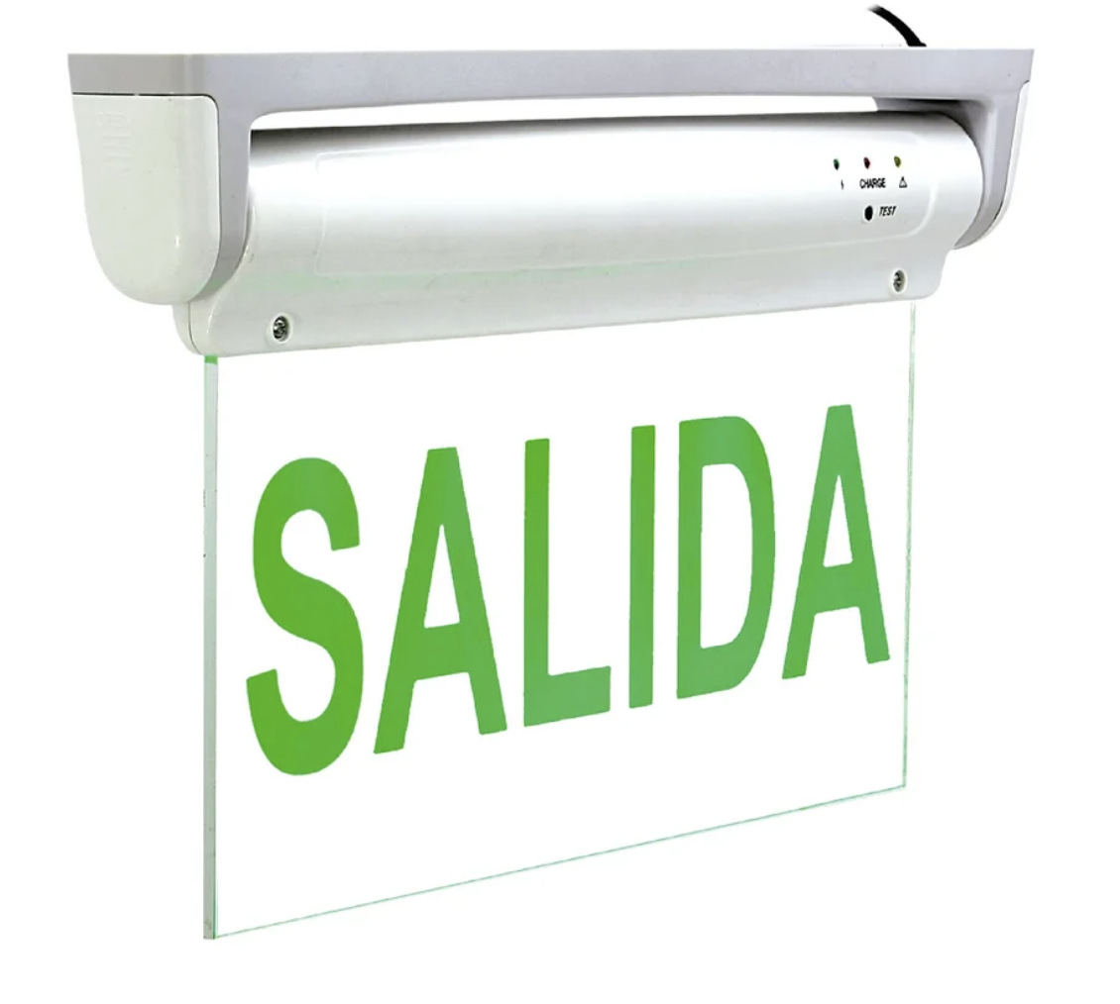 | UNIDAD | 12 | $ 124,922 | $ 6,940 | $ 131,862 | $ 1,582,344
10 | Clorhexidina jabón frasco por 500 ml para lavado de heridas. |  | UNIDAD | 3 | $ 51,237 | $ 2,847 | $ 54,084 | $ 162,252
11 | Tapabocas en tela no tejida termosellada de 3 capas (2 capas + 1 intermedia de alta filtración). Doble elástico para mayor ajuste, con clic nasal. Caja con 50 unidades. |  | UNIDAD | 10 | $ 16,539 | $ 3,143 | $ 19,682 | $ 196,820
12 | Vendaje de algodón laminado 5" x 5 yardas. para el manejo compresivo e inmovilización de lesiones y osteomusculares. | 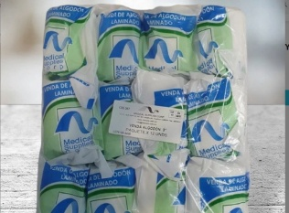 | UNIDAD | 24 | $ 3,845 | $ 731 | $ 4,576 | $ 109,813
13 | Venda elástica 5"x5 yardas. para la compresión e inmovilización de lesiones osteomusculares. |  | UNIDAD | 24 | $ 4,872 | $ 0 | $ 4,872 | $ 116,928
14 | Venda elástica 2"x5 yardas. Un (1) paquete para la inmovilización y compresión de hemorragias e inmovilización de lesiones en manos. | 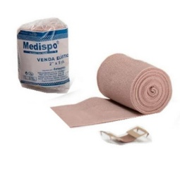 | UNIDAD | 26 | $ 2,233 | $ 0 | $ 2,233 | $ 58,058
15 | Pila alcalina AAA. Un paquete (1) x 4 unidades para el oxímetro. |  | UNIDAD | 2 | $ 8,866 | $ 2,080 | $ 10,946 | $ 21,892 | 10
16 | Pila alcalina AA recargables. Un paquete (1) x 8 unidades para el tensiómetro. |  | UNIDAD | 2 | $ 39,655 | $ 2,203 | $ 41,858 | $ 83,716 | TVEC4557
17 | Alcohol antiséptico Spray 70% X 250ml |  | UNIDAD | 2 | $ 18,262 | $ 3,470 | $ 21,732 | $ 43,464
18 | Gel frío refrigerante bolsa pila 150 gr x 4 unidades para el manejo de dolor lesiones osteomusculares, y hematomas. | 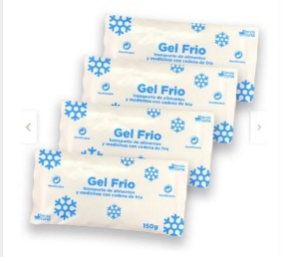 | UNIDAD | 2 | $ 72,963 | $ 13,863 | $ 86,826 | $ 173,652
19 | Paquete de gasa estéril No Tejida 6 unidades (1 caja x 50 unidades) manejo de hemorragias. | 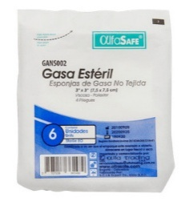 | UNIDAD | 5 | $ 13,889 |  | $ 13,889 | $ 69,445
20 | MadaCide - 1 desinfectante frasco spray x 1 litro (1 unidad) desinfectante y detergente para superficies, equipos eléctricos, electrónicos y mecánicos. Uso hospitalario. No es corrosivo. |  | UNIDAD | 2 | $ 43,939 | $ 8,348 | $ 52,288 | $ 104,576
21 | Cabestrillo sencillo talla L (10 Unidades) Para lesiones de tejido blando, para inmovilizar el brazo durante el tratamiento temporal de fracturas y torceduras. | 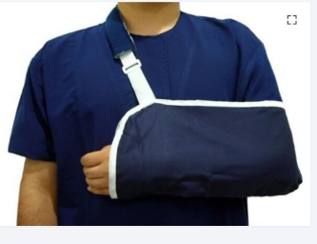 | UNIDAD | 12 | $ 68,721 | $ 13,057 | $ 81,778 | $ 981,336
 |  |  |  |  | Total |  |  | $ 39,999,936

